16井原康哲
埼玉県環境アドバイザー活動紹介個票 |  |  |  |  |  |  |  | 検索用一覧に戻る

名前 |  | ふりがな |  | 年代 | 所在市町村
井原康哲 |  | いはら やすのり |  | 50代 | 北本市

顔写真又はイラスト |  | 活動状況の写真（1～２枚）
 |  | 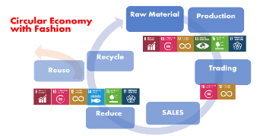

主な専門分野
（１） | 地球温暖化 |  | 身近な取り組みであるレジ袋削減が、どのように地球温暖化防止につながるかを消費者目線で学ぶ取組
（２） | SDGs |  | 洋服（ファッション）を通じて、ひとりひとりが、できることから行動を起こすことが大事であることをワークショップを通じて理解する

所有資格、経歴

所有資格 | 2030SDGsカードゲーム公認ファシリテーター
経歴 | 所属する企業にてワークショップを行っています。 4か月間で、会社関係者に対して、全国主要6都市で30回強、700名強の方々にの研修を行いました。
地域等での活動（複数記載可）
所属又は主催団体 |  |  | 団体や個人の活動紹介HP
 |  |  | 所属する企業内で「」2030SDGsカードゲーム」を行いSDGsの啓蒙啓発活動を行っています。過去には、脱炭素社会推進への行動を目的に、レジ袋削減と「Circular Economy with Fashion」を推進。具体的には、プラスチック製買物袋有料化の法令化を踏まえ、全ブランドで使われているプラスチック製レジ袋を、随時紙製へ変更。さらに、3Rを推進する上で、再生ポリエステルを使った、「SHOPPING ECO BAG」を共通企画として販売を行いました。

環境学習指導可能エリア
全市町村対応可／地域限定 |  | ※ 地域限定の場合：市町村・地域名 |  |  |  | 具体的な場所がある場合
全市町村
講座スタイル（複数〇可） |  | 対象（複数〇可）
講義 | 体験活動 | 未就学児 | 小学生 | 中学生 | 高校生 | 一般（大人） | 事業者
○ | ○ | ○ | ○ | ○ | ○ | ○ | ○

連絡先 |  |  |  | ※連絡先非公表の場合又は電話連絡を御希望の場合は、環境政策課 （０４８－８３０－３０１９）へお問い合わせください
MAIL | watashinosentaku.sdgs@gmail.com
環境学習指導等の活動実績
全体 | 回数 | 環境学習への延べ参加人数
活動回数 | 30 | 700人

主な活動実績の紹介 |  |  |  |  | ※１枚に収まる範囲で記載願います
年 月 | 活動内容（環境学習のテーマ） |  |  | 依頼団体 |  | 主な対象 | 参加人数
令和1年10月 | 脱炭素社会に向けて （ファッションからの取組） |  |  | 社内啓発活動 |  | 社員 | 最大40名
～12月 | 合計20回
令和1年12月 | 脱炭素社会に向けて （ファッションからの取組） |  |  | 店頭販売員啓発活動 |  | 店頭販売員 | 最大100名
～令和2年2月 | 合計10回

以下は選択用の記載ですので、修正等は行わないでください

参照リスト
該当の有無 | ○ | ○
 | - | ×

年代 | 20代
 | 30代
 | 40代
 | 50代
 | 60代
 | 70代
 | 80代
 | 90代

活動エリア | 全市町村
 | 地域限定

主な専門分野 | 自然への愛着
 | 生態系・生物多様性
 | 水質
 | 川の再生活動
 | 大気
 | 地質
 | 地球温暖化
 | 資源・エネルギー
 | 産業
 | 消費生活・衣食住
 | 公害・化学物質
 | ３Ｒ
 | SDGs

日付 | 1月
 | 2月
 | 3月
 | 4月
 | 5月
 | 6月
 | 7月
 | 8月
 | 9月
 | 10月
 | 11月
 | 12月

18岩田京子
埼玉県環境アドバイザー活動紹介個票 |  |  |  |  |  |  |  | 検索用一覧に戻る

名前 |  | ふりがな |  | 年代 | 所在市町村
岩田 京子 |  | いわた きょうこ |  | 50代 | 吉川市

小学校での講座風景
顔写真又はイラスト |  | 活動状況の写真（1～２枚）
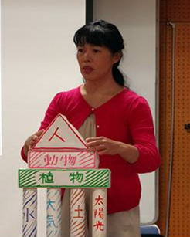 |  | 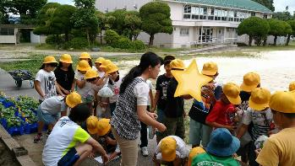 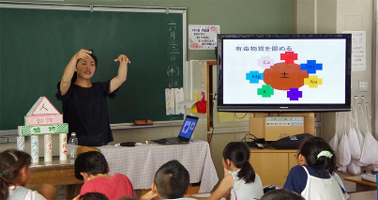

主な専門分野
（１） | SDGs |  | 環境問題から人権問題などグローバルにつながる地球規模の課題解決にむけて
（２） | 地球温暖化 |  | 温暖化の原因・影響・緩和策と適応策

所有資格、経歴

所有資格 | 環境カウンセラー、生態系保護協会マスター 準カーボンカウンセラー
経歴 | 元中学校教員、生活クラブ生協理事、環境団体運営、吉川市議会議員、吉川市環境審議会委員、廃棄物等減量推進審議会委員等
地域等での活動（複数記載可）
所属又は主催団体 |  |  | 団体や個人の活動紹介HP
NPO法人 環、みどりの会、ごみと生活をみつめる会、シャボン玉クラブ、埼玉エコ・リサイクル連絡会 |  |  | https://ameblo.jp/gan-kyon

環境学習指導可能エリア
全市町村対応可／地域限定 |  | ※ 地域限定の場合：市町村・地域名 |  |  |  | 具体的な場所がある場合
全市町村
講座スタイル（複数〇可） |  | 対象（複数〇可）
講義 | 体験活動 | 未就学児 | 小学生 | 中学生 | 高校生 | 一般（大人） | 事業者
○ | ○ | ○ | ○ | ○ | ○ | ○ | ○

連絡先 |  |  |  | ※連絡先非公表の場合又は電話連絡を御希望の場合は、環境政策課 （０４８－８３０－３０１９）へお問い合わせください
MAIL | gankyon7123f@yahoo.co.jp
環境学習指導等の活動実績
全体 | 回数 | 環境学習への延べ参加人数
活動回数 | 12 | 715 人

主な活動実績の紹介 |  |  |  |  | ※１枚に収まる範囲で記載願います
年 月 | 活動内容（環境学習のテーマ） |  |  | 依頼団体 |  | 主な対象 | 参加人数
2019
2019-05-07 | 『環境早わかり講座』 環境問題の概要 |  |  | 中曽根小学校 |  | 小学4年生 | 80
2019-05-15 | 『環境早わかり講座』 環境問題の概要 |  |  | 三輪野江小学校 |  | 小学4年生 | 30
2019-05-17 | 『環境早わかり講座』 環境問題の概要 |  |  | 栄小学校 |  | 小学4年生 | 180
2019-05-30 | 『環境早わかり講座』 環境問題の概要 |  |  | 関小学校 |  | 小学4年生 | 160
2019-06-08 | 間伐材でストラップづくり |  |  | 環境展 |  | 市民 | 30
2019-06-27 | 『環境早わかり講座』 環境問題の概要 |  |  | 旭小学校 |  | 小学4年生 | 36
2019-07-09 | 間伐材でマイ箸づくり |  |  | 美南小学校 |  | 小学4年生 | 48
2019-07-17 | 間伐材でストラップづくり |  |  | 美南小学校 |  | 小学4年生 | 41
2019-07-24 | 間伐材でストラップづくり |  |  | 児童館ワンダーランド |  | 児童 | 50
2019-10-18 | 間伐材でストラップづくり |  |  | 越谷環境課 エコウィーク |  | 一般 | 10
2019-10-20 | 間伐材でストラップづくり |  |  | 児童館ワンダーランド |  | 児童 | 25
2019-10-26 | 間伐材でストラップづくり |  |  | 市民活動サポートセンター |  | 市民 | 18
 |  |  |  |  |  |  | ほか

以下は選択用の記載ですので、修正等は行わないでください

参照リスト
該当の有無 | ○ | ○
 | - | ×

年代 | 20代
 | 30代
 | 40代
 | 50代
 | 60代
 | 70代
 | 80代
 | 90代

活動エリア | 全市町村
 | 地域限定

主な専門分野 | 自然への愛着
 | 生態系・生物多様性
 | 水質
 | 川の再生活動
 | 大気
 | 地質
 | 地球温暖化
 | 資源・エネルギー
 | 産業
 | 消費生活・衣食住
 | 公害・化学物質
 | ３Ｒ
 | SDGs

日付 | 1月
 | 2月
 | 3月
 | 4月
 | 5月
 | 6月
 | 7月
 | 8月
 | 9月
 | 10月
 | 11月
 | 12月

51 佐藤秀樹
埼玉県環境アドバイザー活動紹介個票 |  |  |  |  |  |  |  | 検索用一覧に戻る

名前 |  | ふりがな |  | 年代 | 所在市町村
佐藤 秀樹 |  | さとう ひでき |  | 50代 | 千葉県松戸市

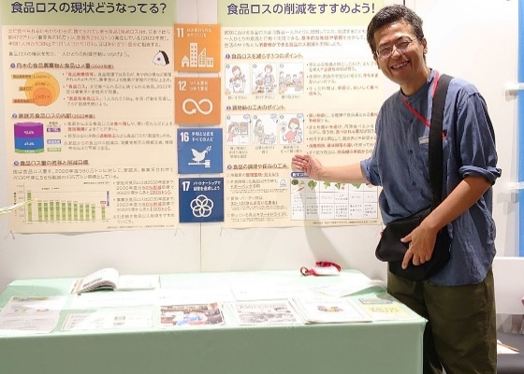
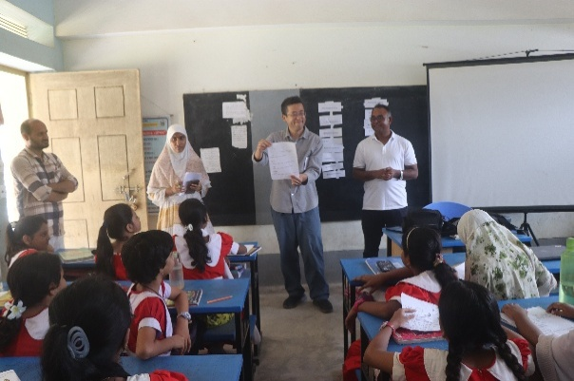
顔写真又はイラスト |  | 活動状況の写真（1～２枚）


活動のPR |  | 国内外の環境保全や農村開発を実践し、現場の学習材料を活用した講義を実施。

主な専門分野
（１） | SDGs |  | SDGsをテーマとしたゲーム等を取り入れながら分かり易く解説します。SDGsアクションプラン作りも実施できます。
（２） | 消費生活・衣食住 |  | エシカル消費、環境マーク、フェアトレードや農業・食べ物等をテーマとした環境学習の実施や、講師の国際環境協力活動の経験に基づいた海外と日本とのつながりについても解説します。

所有資格、経歴

所有資格 | 博士(農学)、環境カウンセラー(市民部門)、環境教育インストラクター、環境再生医(上級)、環境管理士(1級)、専門社会調査士等
経歴 | 約24年間に渡り、開発途上地域の環境保全や農業・農村開発のプロジェクトに従事してきました。現在、江戸川大学社会学部に所属し、「環境と教育」、「環境社会学概論」、「SDGs概論」や「環境と市民活動」の授業を担当しています。また、千葉県地球温暖化防止活動推進委員、神奈川県生涯学習審議会委員、横浜市地域まちづくり推進委員会委員、流山市環境審議会委員、松戸市安全・快適まちづくり協議会委員、共生社会システム学会、日本環境学会幹事、日本環境教育学会関東支部幹事や高木仁三郎市民科学基金助成選考委員等としても活動しています。
地域等での活動（複数記載可）
所属又は主催団体 |  |  | 団体や個人の活動紹介HP
江戸川大学 社会学部 現代社会学科 (准教授) |  |  | https://sites.google.com/view/sato-ecoagri-lab
公益社団法人 日本環境教育フォーラム (客員上席研究員) |  |  | https://www.jeef.or.jp/
まつど地域活躍塾つながりの会 (SDGs推進チームリーダー) |  |  | https://www.facebook.com/matsudo.tsunagarinokai
バングラデシュ環境開発協会(Bangladesh Environment and Development Society) (テクニカルアドバイザー) |  |  | https://www.bedsbd.org/

環境学習指導可能エリア
全市町村対応可／地域限定 |  | ※ 地域限定の場合：市町村・地域名 |  |  |  | 具体的な場所がある場合
全市町村
講座スタイル（複数〇可） |  | 対象（複数〇可）
講義 | 体験活動 | 未就学児 | 小学生 | 中学生 | 高校生 | 一般（大人） | 事業者
○ | ○ |  | ○ | ○ | ○ | ○ | ○

連絡先 |  |  |  | ※連絡先非公表の場合又は電話連絡を御希望の場合は、環境政策課 （０４８－８３０－３０１９）へお問い合わせください
MAIL | sahihu@gmail.com
環境学習指導等の活動実績
全体 | 回数 | 環境学習への延べ参加人数
活動回数 | 14 | 1,600

主な活動実績の紹介（令和7年度） |  |  |  |  | ※１枚に収まる範囲で記載願います
年 月 | 活動内容（環境学習のテーマ） |  |  | 依頼団体 |  | 主な対象 | 参加人数
令和8年 1月 | まつどSDGs映画観賞会 |  |  | まつど地域活躍塾つながりの会, 松戸市SDGs推進担当室 |  | 大人 | 100
令和7年 12月 | JICA国際協力出前講座「世界とつながる仕事に出会う——国際協力と私のキャリア」 |  |  | 朝霞市立朝霞第五中学校 |  | 高校生 | 70
令和7年 12月 | 飯能市エコツアー |  |  | 江戸川大学 社会学部 現代社会学科 |  | 大学生 | 8
令和7年 11月 | 国立公園映像コンサート |  |  | 江戸川大学 国立公園研究所 |  | 大人 | 100
令和7年 10月 | 「エコクイズにチャレンジ！あそんで学ぼう！地球にやさしいくらし」 エコメッセ in ちば(環境イベント) |  |  | 環境カウンセラー千葉県協議会 |  | 子供・保護者 | 120
令和7年 10月 | 環境行動をひろげる“伝え方”──義務感から共感へ(千葉県地球温暖化防止活動推進員講師登録者研修会) |  |  | 千葉県地球温暖化防止活動推進センター |  | 大人 | 16
令和7年 10月 | 都市に息づく自然の魅力と保全の意義 |  |  | 流山市ゆうゆう大学 (7月から10月にかけて3つの公民館で実施) |  | 大人 | 100
令和7年 10月 | 「身近なSDGs、食品ロス削減(まつど地域活躍塾つながりの会)」パネル展示 |  |  | 松戸市 経済振興部 消費生活課 第49回松戸市消費生活展～くらしフェスタ松戸～ |  | 子供・大人 | 756
令和7年 9月 | Organic Farm × Soil-Making Program for Elemntary School Students in Bangladesh |  |  | バングラデシュ ジョショール県 T.P.M Khajura Government Primary School |  | 小学生 | 40
令和7年 8月 | JICA国際協力出前講座「世界の食と農をたんけん！〜つながる ちがう ひろがる せかい〜」 |  |  | 埼玉県立総合教育センター江南支所 |  | 小学生 | 29
令和7年 8月 | まつど発 こどもとつくる! みんなのSDGsアートひろば |  |  | まつど地域活躍塾つながりの会, 松戸市SDGs推進担当室 |  | 子供・保護者 | 30
令和7年 8月 | 子どもSDGs体験教室「SDGsを楽しく学ぶ冒険!」 |  |  | 江戸川大学駒木学習センター ちば子ども大学連携講座 オープンカレッジ（夏休み講座） |  | 子供・保護者 | 21
令和7年 7月 | 地球の気持ちとみんなのくらし |  |  | 流山防災まちづくりプロジェクト ジュニア防災リーダー 養成プロジェクト(4つの小学校にて実施) |  | 子供・保護者 | 200
令和7年 6月 | SDGsってなあに? ゲームでわかる地球のこと |  |  | 印西市中央公民館 |  | 子供・保護者 | 10

以下は選択用の記載ですので、修正等は行わないでください

参照リスト
該当の有無 | ○ | ○
 | - | ×

年代 | 20代
 | 30代
 | 40代
 | 50代
 | 60代
 | 70代
 | 80代
 | 90代

活動エリア | 全市町村
 | 地域限定

主な専門分野 | 自然への愛着
 | 生態系・生物多様性
 | 水質
 | 川の再生活動
 | 大気
 | 地質
 | 地球温暖化
 | 資源・エネルギー
 | 産業
 | 消費生活・衣食住
 | 公害・化学物質
 | ３Ｒ
 | SDGs

日付 | 1月
 | 2月
 | 3月
 | 4月
 | 5月
 | 6月
 | 7月
 | 8月
 | 9月
 | 10月
 | 11月
 | 12月

52佐藤友紀
埼玉県環境アドバイザー活動紹介個票 |  |  |  |  |  |  |  | 検索用一覧に戻る

名前 |  | ふりがな |  | 年代 | 所在市町村
佐藤 友紀 |  | さとう ゆうき |  | 30代 | 志木市

顔写真又はイラスト |  | 活動状況の写真（1～２枚）
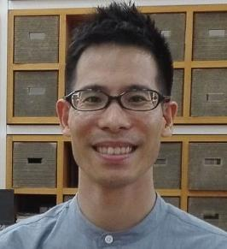 |  | 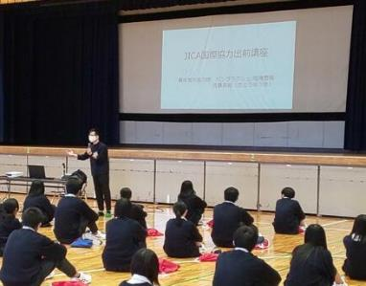 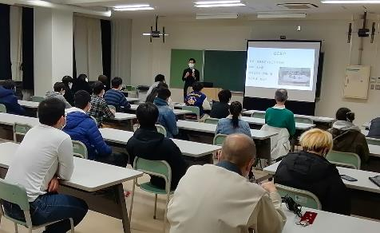

主な専門分野
（１） | ３Ｒ |  | 親子・子ども向けに体を動かしながら楽しく３Rを紹介
（２） | SDGs |  | ・バングラデシュの環境問題をSDGsの視点で体験談を交えながら紹介

所有資格、経歴

所有資格
経歴 | 2012年～2014年の期間中、青年海外協力隊としてバングラデシュにて環境教育（エコツアーやリサイクルごみの調査）を行う。帰国後は国際協力関係の仕事に従事し、異文化理解やSDGｓのイベント企画に関わる。
地域等での活動（複数記載可）
所属又は主催団体 |  |  | 団体や個人の活動紹介HP
JICA国際協力出前講座登録講師 |  |  | https://www.jica.go.jp/tokyo/enterprise/kaihatsu/demae/index.html

環境学習指導可能エリア
全市町村対応可／地域限定 |  | ※ 地域限定の場合：市町村・地域名 |  |  |  | 具体的な場所がある場合
全市町村
講座スタイル（複数〇可） |  | 対象（複数〇可）
講義 | 体験活動 | 未就学児 | 小学生 | 中学生 | 高校生 | 一般（大人） | 事業者
○ | ○ | ○ | ○ | ○ | ○ | ○ | -

連絡先 |  |  |  | ※連絡先非公表の場合又は電話連絡を御希望の場合は、環境政策課 （０４８－８３０－３０１９）へお問い合わせください
MAIL
環境学習指導等の活動実績
全体 | 回数 | 環境学習への延べ参加人数
活動回数 | 5 | 550人

主な活動実績の紹介 |  |  |  |  | ※１枚に収まる範囲で記載願います
年 月 | 活動内容（環境学習のテーマ） |  |  | 依頼団体 |  | 主な対象 | 参加人数
令和２年 12月 | 自他における人権理解とSDGsのつながり |  |  | 東京都内高等学校 |  | 高校生 | 30人
令和2年 11月 | 持続可能な社会に向けた取り組み |  |  | 東京都内小学校 |  | 小学生 | 50人
令和2年 10月 | バングラデシュの環境問題と人権教育 |  |  | 埼玉県内高等学校 |  | 高校生 | 200人
令和2年 2月 | バングラデシュの環境問題について |  |  | 東京都内高等学校 |  | 高校生 | 130人
令和2年 1月 | バングラデシュの環境問題について |  |  | 埼玉県内中学校 |  | 中学生 | 140人

以下は選択用の記載ですので、修正等は行わないでください

参照リスト
該当の有無 | ○ | ○
 | - | ×

年代 | 20代
 | 30代
 | 40代
 | 50代
 | 60代
 | 70代
 | 80代
 | 90代

活動エリア | 全市町村
 | 地域限定

主な専門分野 | 自然への愛着
 | 生態系・生物多様性
 | 水質
 | 川の再生活動
 | 大気
 | 地質
 | 地球温暖化
 | 資源・エネルギー
 | 産業
 | 消費生活・衣食住
 | 公害・化学物質
 | ３Ｒ
 | SDGs

日付 | 1月
 | 2月
 | 3月
 | 4月
 | 5月
 | 6月
 | 7月
 | 8月
 | 9月
 | 10月
 | 11月
 | 12月

54澤村邦夫
埼玉県環境アドバイザー活動紹介個票 |  |  |  |  |  |  |  | 検索用一覧に戻る

名前 |  | ふりがな |  | 年代 | 所在市町村
澤村 邦夫 |  | さわむら くにお |  | 80代 | 幸手市

小4年生へのエコ包装講座：ガラス瓶の秤量
小４年生への講座：身近な生き物として草花の双眼実体顕微鏡観察
顔写真又はイラスト |  | 活動状況の写真（1～２枚）
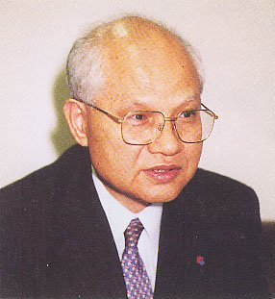 |  | 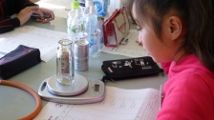 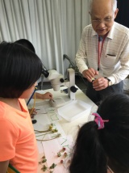

主な専門分野
（１） | ３Ｒ |  | エコ包装、包装関連の工業標準、現在は５R
（２） | SDGs |  | 環境基盤

所有資格、経歴

所有資格 | 彩の国環境大学修了生、公害防止主任管理者、水質一種公害防止管理者、エックス線作業主任者、 （公社）日本包装技術協会参与
経歴 | 元企業の品質安全環境管理部長、元（公社）日本包装技術協会研究所長：ISO/SC4国内事務局兼委員、彩の国環境大学修了生の会（監事）編集副部長、さって市民環境ネット副代表（前代表）等
地域等での活動（複数記載可）
所属又は主催団体 |  |  | 団体や個人の活動紹介HP
彩の国環境大学修了生の会 さって市民環境ネット |  |  | http://sai-syuryosei.eco.coocan.jp/ http://sattekankyo.web.fc2.com/

環境学習指導可能エリア
全市町村対応可／地域限定 |  | ※ 地域限定の場合：市町村・地域名 |  |  |  | 具体的な場所がある場合
地域限定 |  | 幸手市、久喜市、杉戸町、五霞町 |  |  |  | 公民館、コミュニティ、小中学校
講座スタイル（複数〇可） |  | 対象（複数〇可）
講義 | 体験活動 | 未就学児 | 小学生 | 中学生 | 高校生 | 一般（大人） | 事業者
○ | ○ | - | ○ | ○ |  | ○ | ○

連絡先 |  |  |  | ※連絡先非公表の場合又は電話連絡を御希望の場合は、環境政策課 （０４８－８３０－３０１９）へお問い合わせください
MAIL | kt-sawamura@coast.ocn.ne.jp
環境学習指導等の活動実績
全体 | 回数 | 環境学習への延べ参加人数
活動回数 | 1 | 47名 |  | （令和5年）

主な活動実績の紹介 |  |  |  |  | ※１枚に収まる範囲で記載願います
年 月 | 活動内容（環境学習のテーマ） |  |  | 依頼団体 |  | 主な対象 | 参加人数
令和5年5月 | 身近な環境の生き物を調べよう（総合学習） |  |  | 幸手小（県制度利用） |  | ４年生 | 47名
令和5年4月（毎年） | 令和5年度第1回市民環境講座「秋の中川探検ウォーク；食べられる野草を探そう」 |  |  | 市との協同開催 |  | 一般 | 20名（スタッフを含む）
令和5年11月（毎年） | 令和5年度第2回市民環境講座「環境見学会」：寄居町の埼玉県環境整備センター、㈱ウムベルト |  |  | 市との協同開催 |  | 一般 | ２５名（スタッフを含む）
令和5年11月（毎年） | さって市民環境ネット活動紹介（全般、腐葉土と野菜つくり、中川周辺のジオラマ、みどりのカーテン等） |  |  | 幸手市社協 |  | 一般 | 200名
令和5年12月（毎年） | 自然から学ぶ；ドングリ・マツボックリ・枝葉でのとなりのトトロ作製、ジグゾーパズル、糸でんわ、折り紙等 |  |  | 幸手市子育て支援課 |  | 一般（親子） | 150名
令和6年2月（毎年） | 令和5年度第3回市民環境講座「野鳥観察会」 |  |  | 市との協同開催 |  | 一般 | 12名（スタッフを含む）
令和6年3月（毎年） | 令和5年度第4回市民環境講座「食品ロスについて（仮称）」「省エネにつながる家庭菜園つくり」 |  |  | 市との協同開催 |  | 一般 | ？
令和4年5月、6月、8月 | SDGsについて（さって市民環境ネット内学習） |  |  | 市・さって市民環境ネット |  | 市環境課と左記ネットメンバー | 27名（3回）
令和元年 11月（毎年） | さって市民環境ネット活動紹介（行政と連携して野鳥観察、中川探検ウォークとジオラマ、環境見学会、浮島つくり、腐葉土と野菜つくり、外部講師よる講演会、下記の環境学習など） |  |  | 幸手市社協 |  | 一般 | 500名（来場）
令和元年１１月（毎年） | 第２回市民環境講座「環境学習見学会（積水ハウス建設廃材リサイクル工場、ペットウィズボトルリサイクル工場）」 |  |  | 市と協同開催 |  | 一般 | ３１名
令和元年１０月（毎年） | 浮きウキフェスタ２０１９（行幸湖への浮島つくり） |  |  | フェスタ実行委員会主催（所属）：企業協賛；周辺自治体・企業協力 |  | 一般 | 2,563名（来場者）
令和元年５月（毎年） | 第１回幸手市民環境講座「中川探検ウォーク」 |  |  | 市と協同開催 |  | 一般 | １２名
令和元年 5月（毎年） | ホウネンエビ観察会 |  |  | 独自開催 |  | 一般 | 1２名
令和元年 5月（毎年） | 身近かな環境の生き物を調べよう （総合学習） |  |  | 幸手小（県制度利用） |  | 4年生 | 43名
平成29年 10月、11月 | 容器包装リサイクルの20年の歩み |  |  | 彩の国環境大学修了生の会化学物質部会 |  | 会員 | １０名
平成２９年 １月 | 幸手市における環境保全活動・環境教育 |  |  | 彩の国環境大学修了生の会化学物質部会 |  | 会員 | １０名？
平成２７年 ５月 | 環境配慮包装等の（国際）標準化（JIS,ISO) |  |  | 彩の国環境大学修了生の会化学物質部会 |  | 会員 | １０名？
平成２７年 １月 | エコ包装（総合学習） |  |  | 幸手市八代小（県制度利用） |  | 5・６年生 | 20名
平成２６年 １１月 | 包装の歴史と環境配慮包装について（論文形式にして冊子化保存） |  |  | 彩の国環境大学修了生の会化学物質部会 |  | 会員 | １４名
平成２６年 ７月 | 私の環境活動／現在、過去 |  |  | 彩の国環境大学修了生の会化学物質部会 |  | 会員 | １５名？
平成25年 1月 | エコ包装（総合学習） |  |  | 幸手市権現堂川小（県制度利用） |  | 5・6年生 | 20名

以下は選択用の記載ですので、修正等は行わないでください

参照リスト
該当の有無 | ○ | ○
 | - | ×

年代 | 20代
 | 30代
 | 40代
 | 50代
 | 60代
 | 70代
 | 80代
 | 90代

活動エリア | 全市町村
 | 地域限定

主な専門分野 | 自然への愛着
 | 生態系・生物多様性
 | 水質
 | 川の再生活動
 | 大気
 | 地質
 | 地球温暖化
 | 資源・エネルギー
 | 産業
 | 消費生活・衣食住
 | 公害・化学物質
 | ３Ｒ
 | SDGs

日付 | 1月
 | 2月
 | 3月
 | 4月
 | 5月
 | 6月
 | 7月
 | 8月
 | 9月
 | 10月
 | 11月
 | 12月

57澁谷智大
埼玉県環境アドバイザー活動紹介個票 |  |  |  |  |  |  |  | 検索用一覧に戻る

名前 |  | ふりがな |  | 年代 | 所在市町村
澁谷 智大 |  | しぶや ともひろ |  | 50代 | 日高市

顔写真又はイラスト |  | 活動状況の写真（1～２枚）
 |  | 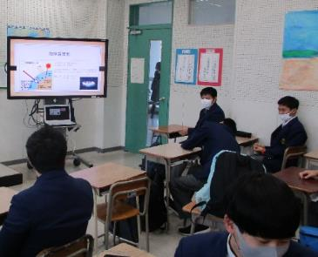 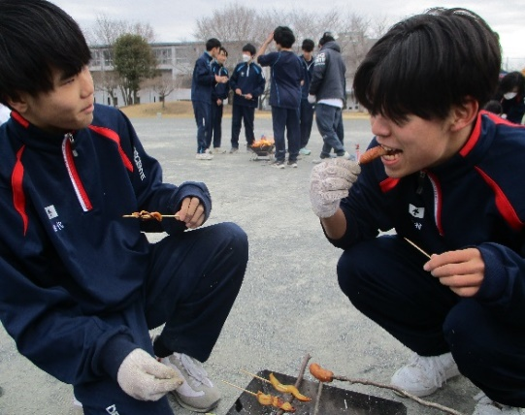

主な専門分野
（１） | 自然への愛着 |  | ネイチャーゲーム等を活用した自然への気づき
（２） | SDGs |  | 地球温暖化防止を中心とした環境問題

所有資格、経歴

所有資格 | 赤十字ベーシックライフサポーター 赤十字救急法救急員 防災士 ネイチャーゲーム指導者（リ－ダー）
経歴 | 高等学校教員
地域等での活動（複数記載可）
所属又は主催団体 |  |  | 団体や個人の活動紹介HP

環境学習指導可能エリア
全市町村対応可／地域限定 |  | ※ 地域限定の場合：市町村・地域名 |  |  |  | 具体的な場所がある場合
地域限定 |  | 埼玉県西部地域（日高市、飯能市中心）
講座スタイル（複数〇可） |  | 対象（複数〇可）
講義 | 体験活動 | 未就学児 | 小学生 | 中学生 | 高校生 | 一般（大人） | 事業者
○ | ○ |  | ○ | ○ | ○ | ○

連絡先 |  |  |  | ※連絡先非公表の場合又は電話連絡を御希望の場合は、環境政策課 （０４８－８３０－３０１９）へお問い合わせください
MAIL | shibuya0711@gmail.com
環境学習指導等の活動実績
全体 | 回数 | 環境学習への延べ参加人数
活動回数 | 21 | 212

主な活動実績の紹介 |  |  |  |  | ※１枚に収まる範囲で記載願います
年 月 | 活動内容（環境学習のテーマ） |  |  | 依頼団体 |  | 主な対象 | 参加人数
令和3年 5月～ | 自然体験活動（自然散策、火起こし、ロープワーク＜タープの張り方＞他） |  |  | 高等学校（選択授業） |  | 高校生（１～３年生） | 35
令和4年 5月～ | 自然体験活動（自然散策、火起こし、ロープワーク＜タープの張り方＞他） |  |  | 高等学校（選択授業） |  | 高校生（１～３年生） | 30
令和5年 5月～ | 自然体験活動（自然散策、火起こし、ロープワーク＜タープの張り方＞他） |  |  | 高等学校（選択授業） |  | 高校生（１～３年生） | 30
令和6年 5月～ | 自然体験活動（自然散策、火起こし、ロープワーク＜タープの張り方＞他） |  |  | 高等学校（選択授業） |  | 高校生（１～３年生） | 29
令和7年 5月～ | 自然体験活動（自然散策、火起こし、ロープワーク＜タープの張り方＞他） |  |  | 高等学校（選択授業） |  | 高校生（１～３年生） | 20
令和6年 9月 | 環境問題を考える（地球の温暖化） |  |  | 高等学校（地理総合授業） |  | 高校性（１年生） | 40
令和7年 9月 | 環境問題を考える（地球の温暖化） |  |  | 高等学校（地理総合授業） |  | 高校性（１年生） | 28

以下は選択用の記載ですので、修正等は行わないでください

参照リスト
該当の有無 | ○ | ○
 | - | ×

年代 | 20代
 | 30代
 | 40代
 | 50代
 | 60代
 | 70代
 | 80代
 | 90代

活動エリア | 全市町村
 | 地域限定

主な専門分野 | 自然への愛着
 | 生態系・生物多様性
 | 水質
 | 川の再生活動
 | 大気
 | 地質
 | 地球温暖化
 | 資源・エネルギー
 | 産業
 | 消費生活・衣食住
 | 公害・化学物質
 | ３Ｒ
 | SDGs

日付 | 1月
 | 2月
 | 3月
 | 4月
 | 5月
 | 6月
 | 7月
 | 8月
 | 9月
 | 10月
 | 11月
 | 12月

58清水榮治
埼玉県環境アドバイザー活動紹介個票 |  |  |  |  |  |  |  | 検索用一覧に戻る

名前 |  | ふりがな |  | 年代 | 所在市町村
清水 榮治 |  | しみず えいじ |  | 70代 | 上尾市

顔写真又はイラスト |  | 活動状況の写真（1～２枚）
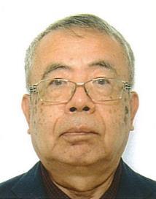

主な専門分野
（１） | 産業 |  | ISO9001の構築と運用
（２） | SDGs |  | ISO14001の構築と運用

所有資格、経歴

所有資格 | ISO9001主任審査員、ISO14001主任審査員
経歴 | ISO9001、ISO14001の審査を10年以上活動
地域等での活動（複数記載可）
所属又は主催団体 |  |  | 団体や個人の活動紹介HP
日本規格協会ソリューソンズ |  |  | http://www.jsa.or.jp
 |  |  | 日本規格協会ホームページ

環境学習指導可能エリア
全市町村対応可／地域限定 |  | ※ 地域限定の場合：市町村・地域名 |  |  |  | 具体的な場所がある場合
全市町村
講座スタイル（複数〇可） |  | 対象（複数〇可）
講義 | 体験活動 | 未就学児 | 小学生 | 中学生 | 高校生 | 一般（大人） | 事業者
○ | ○ |  |  |  | ○ | ○ | ○

連絡先 |  |  |  | ※連絡先非公表の場合又は電話連絡を御希望の場合は、環境政策課 （０４８－８３０－３０１９）へお問い合わせください
MAIL | shimizue@xa3.so-net.ne.jp
環境学習指導等の活動実績
全体 | 回数 | 環境学習への延べ参加人数
活動回数 | 5 | 830

主な活動実績の紹介 |  |  |  |  | ※１枚に収まる範囲で記載願います
年 月 | 活動内容（環境学習のテーマ） |  |  | 依頼団体 |  | 主な対象 | 参加人数
2024.1 | ISO14001の運用状況の審査 |  |  | ISO審査機関 |  | 金属加工メーカー | 100
2024.2 | ISO14001の運用状況の審査 |  |  | ISO審査機関 |  | 精密機械メーカー | 320
2024.5 | ISO14001の運用状況の審査 |  |  | ISO審査機関 |  | 精密機械メーカー | 80
2024.6 | ISO14001の運用状況の審査 |  |  | ISO審査機関 |  | 医薬品加工メーカー | 300
2024.7 | ISO14001の運用状況の審査 |  |  | ISO審査機関 |  | 電子部品販売 | 30

以下は選択用の記載ですので、修正等は行わないでください

参照リスト
該当の有無 | ○ | ○
 | - | ×

年代 | 20代
 | 30代
 | 40代
 | 50代
 | 60代
 | 70代
 | 80代
 | 90代

活動エリア | 全市町村
 | 地域限定

主な専門分野 | 自然への愛着
 | 生態系・生物多様性
 | 水質
 | 川の再生活動
 | 大気
 | 地質
 | 地球温暖化
 | 資源・エネルギー
 | 産業
 | 消費生活・衣食住
 | 公害・化学物質
 | ３Ｒ
 | SDGs

日付 | 1月
 | 2月
 | 3月
 | 4月
 | 5月
 | 6月
 | 7月
 | 8月
 | 9月
 | 10月
 | 11月
 | 12月

68髙野恵美
埼玉県環境アドバイザー活動紹介個票 |  |  |  |  |  |  |  | 検索用一覧に戻る

名前 |  | ふりがな |  | 年代 | 所在市町村
髙野 恵美 |  | たかの めぐみ |  | 60代 | さいたま市

顔写真又はイラスト |  | 活動状況の写真（1～２枚）
 |  | 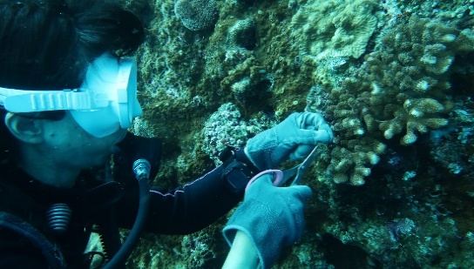 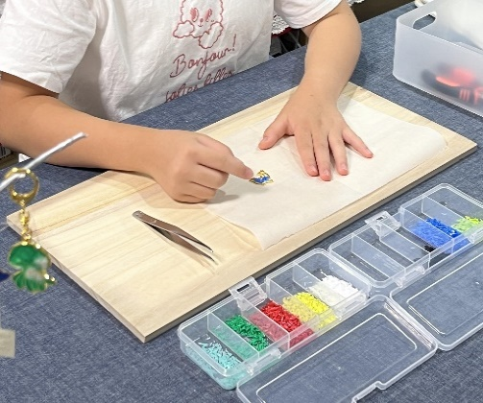

活動のPR |  | クリーン活動を行い回収した廃プラスチックでグッズを作り（アップサイクル）、それをを通して地球環境保護ための話やワークショップを行っています。

主な専門分野
（１） | SDGs |  | ・廃プラスチックの再生（アップサイクル）と環境保護
（２） | 自然への愛着 |  | ・生き物と海・川・街ゴミについて

所有資格、経歴

所有資格 | ・元中学校教員、ダイビング（AOW、DAD海中清掃資格）ライセンス
経歴 | さいたま市内中学校にて教諭として勤務。退職後沖縄県にて「地域おこし協力隊」として環境教育に関わる。環境保護のための海中清掃やビーチクリーンを実施。現在クリーン活動を行い回収されたプラスチックで「もの作り（アップサイクル）」を行う。また、アップサイクルを通して環境保護や街・川・海のゴミ問題、SDGｓを考えるワークショップを行っている
地域等での活動（複数記載可）
所属又は主催団体 |  |  | 団体や個人の活動紹介HP
trip chama |  |  | Instagram@trip_chama

環境学習指導可能エリア
全市町村対応可／地域限定 |  | ※ 地域限定の場合：市町村・地域名 |  |  |  | 具体的な場所がある場合
全市町村
講座スタイル（複数〇可） |  | 対象（複数〇可）
講義 | 体験活動 | 未就学児 | 小学生 | 中学生 | 高校生 | 一般（大人） | 事業者
○ | ○ | ○ | ○ | ○ | - | ○ | -

連絡先 |  |  |  | ※連絡先非公表の場合又は電話連絡を御希望の場合は、環境政策課 （０４８－８３０－３０１９）へお問い合わせください
MAIL | trip chama58@gmail.com
環境学習指導等の活動実績
全体 | 回数 | 環境学習への延べ参加人数 |  |  | 名前 | 髙野恵美
活動回数 | 12 | 174

主な活動実績の紹介 |  |  |  |  | ※１枚に収まる範囲で記載願います
年 月 | 活動内容（環境学習のテーマ） |  |  | 依頼団体 |  | 主な対象 | 参加人数
2024-04-04 | 海ゴミとアップサイクル （海洋ｺﾞﾐのｱｯﾌﾟｻｲｸﾙを通して環境を考えるﾜｰｸｼｮｯﾌﾟ） |  |  | 個人 |  | 幼児 | 1
2024-09-08 | 海ゴミとアップサイクル （海洋ｺﾞﾐのｱｯﾌﾟｻｲｸﾙを通して環境を考えるﾜｰｸｼｮｯﾌﾟ） |  |  | 個人 |  | 小学生 大人 | 2
2024-10-14 | サンゴと環境問題 |  |  | 個人 |  | 小学生 大人 | 24
2024-11-23 | 海ゴミとアップサイクル （海洋ｺﾞﾐのｱｯﾌﾟｻｲｸﾙを通して環境を考える展示とﾜｰｸｼｮｯﾌﾟ） |  |  | 個人 |  | 子ども 大人 | 26
2024-12-21 | 海ゴミとアップサイクル （海洋ｺﾞﾐのｱｯﾌﾟｻｲｸﾙを通して環境を考えるお話とものづくりﾜｰｸｼｮｯﾌﾟ） |  |  | 個人 |  | 子ども | 1
2025-02-15 | 海ゴミとアップサイクル （海洋ｺﾞﾐのｱｯﾌﾟｻｲｸﾙを通して環境を考えるお話とﾜｰｸｼｮｯﾌﾟ） |  |  | 個人 |  | 子ども 大人 | 3
2025-04-12 | 海ゴミとアップサイクル （海洋ｺﾞﾐのｱｯﾌﾟｻｲｸﾙを通して環境を考えるお話とﾜｰｸｼｮｯﾌﾟ） |  |  | 個人 |  | 子ども 大人 | 3
2025-06-11 | 海ゴミと生き物と地域環境 （タウン・ビーチクリーン。環境を考えるお話とワークショップ） |  |  | 鎌倉市学童 |  | 小学生 | 20
2025-08-03 | 海ゴミとアップサイクル （海洋ｺﾞﾐのｱｯﾌﾟｻｲｸﾙを通して環境を考えるお話とﾜｰｸｼｮｯﾌﾟ） |  |  | 個人 |  | 幼児から大人 | 12
2025-08-06 | 海ゴミと生き物と地域環境 （海洋ゴミを使ったアート作品づくり。環境を考えるお話とワークショップ） |  |  | 鎌倉市学童 |  | 小学生 | 30
2026-11-11 | 海と生き物と環境 （環境を考えるお話とワークショップ） |  |  | 環境フォーラム |  | 中学生 | 50
2026-12-29 | 海ゴミとアップサイクル （海洋ｺﾞﾐのｱｯﾌﾟｻｲｸﾙを通して環境を考えるお話とﾜｰｸｼｮｯﾌﾟ） |  |  | 個人 |  | 小学生 | 2

以下は選択用の記載ですので、修正等は行わないでください

参照リスト
該当の有無 | ○ | ○
 | - | ×

年代 | 20代
 | 30代
 | 40代
 | 50代
 | 60代
 | 70代
 | 80代
 | 90代

活動エリア | 全市町村
 | 地域限定

主な専門分野 | 自然への愛着
 | 生態系・生物多様性
 | 水質
 | 川の再生活動
 | 大気
 | 地質
 | 地球温暖化
 | 資源・エネルギー
 | 産業
 | 消費生活・衣食住
 | 公害・化学物質
 | ３Ｒ
 | SDGs

日付 | 1月
 | 2月
 | 3月
 | 4月
 | 5月
 | 6月
 | 7月
 | 8月
 | 9月
 | 10月
 | 11月
 | 12月

69高村裕美
埼玉県環境アドバイザー活動紹介個票
 |  |  |  |  |  |  |  | 検索用一覧に戻る
名前 |  | ふりがな |  | 年代 | 所在市町村
高村 裕美 |  | たかむら ゆみ |  | 40代 | さいたま市

授業
講演
顔写真又はイラスト |  | 活動状況の写真（1～２枚）
 |  | 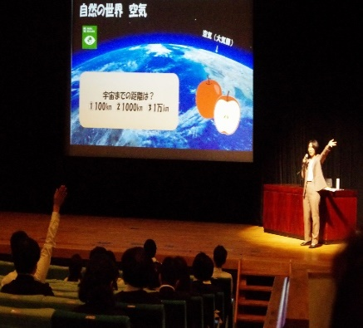 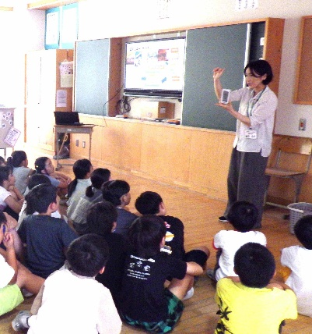

主な専門分野
（１） | 地球温暖化 |  | 人間の生活と温暖化の関連について身近なところから興味関心を引き出す
（２） | SDGs |  | 地球規模の問題を「身近なところからわかりやすく」をモットーに解説する

所有資格、経歴

所有資格 | 埼玉県地球温暖化防止活動推進員 地球温暖化防止コミュニケーター 環境カウンセラー 省エネ・脱炭素エキスパート 彩の国環境大学修了 環境社会検定試験１００点 教員免許「中学・社会」「高校・地歴公民」
経歴 | 小中学生対象環境・SDGs学習授業 教員対象環境・SDGｓ研修会 保護者地域対象環境・ＳＤＧｓ講演会 地方自治体環境審議会委員
地域等での活動（複数記載可）
所属又は主催団体 |  |  | 団体や個人の活動紹介HP
埼玉県環境カウンセラー協会 上尾市立中央小学校 埼玉県公立小中学校事務職員会

環境学習指導可能エリア
全市町村対応可／地域限定 |  | ※ 地域限定の場合：市町村・地域名 |  |  |  | 具体的な場所がある場合
全市町村
講座スタイル（複数〇可） |  | 対象（複数〇可）
講義 | 体験活動 | 未就学児 | 小学生 | 中学生 | 高校生 | 一般（大人） | 事業者
○ |  | ○ | ○ | ○ | ○ | ○ | ○

連絡先 |  |  |  | ※連絡先非公表の場合又は電話連絡を御希望の場合は、環境政策課 （０４８－８３０－３０１９）へお問い合わせください
MAIL
環境学習指導等の活動実績
 | 回数 | 環境学習への延べ参加人数
令和7年度 | 12 | 873

主な活動実績の紹介 |  |  |  |  | ※１枚に収まる範囲で記載願います
年 月 | 活動内容（環境学習のテーマ） |  |  | 依頼団体 |  | 主な対象 | 参加人数
令和７年 ５月 | 講演「SDGｓと学校事務」 |  |  | 埼玉県公立小中学校事務職員研究協議会 |  | 学校事務職員 | 195
令和７年 ６月 | 環境学習授業「環境問題と私たちの生活」 |  |  | 上尾市立中央小学校 |  | 小学４年生 | 97
令和７年10月 | 環境学習授業「身近な自然とわたしたちの生活」 |  |  | 上尾市立中央小学校 |  | 小学１年生 | 109
令和７年10月 | 環境学習授業「身近な町と私たちの生活」 |  |  | 上尾市立中央小学校 |  | 小学２年生 | 100
令和７年１１月 | 環境学習授業「私たちの生活 昔と今」 |  |  | 上尾市立中央小学校 |  | 小学３年生 | 103
令和７年１１月 | 環境学習授業「生物多様性と私たちの生活」 |  |  | 上尾市立中央小学校 |  | 小学５年生 | 105
令和８年１月 | 環境学習授業「SDGｓと私たちの未来」 |  |  | 上尾市立中央小学校 |  | 小学６年生 | 84
令和７年４月 | 講話「SDGｓと学校事務」 |  |  | 埼玉県公立小中学校事務職員研究協議会 |  | 学校事務職員 | 55
令和７年７月 | SDGｓ研修会 |  |  | 上尾市立中央小学校 |  | 教員 | 25
令和７年５月 | さいたま市廃棄物減量等推進審議会 |  |  | さいたま市 |  | 公務員他 | 約15
令和７年８月 | 上尾市図書館協議会 |  |  | 上尾市図書館 |  | 職員他 | 約15
令和７年１０月 | 新座市環境審議会 |  |  | 新座市 |  | 公務員他 | 約15

85西森勝一
埼玉県環境アドバイザー活動紹介個票 |  |  |  |  |  |  |  | 検索用一覧に戻る

名前 |  | ふりがな |  | 年代 | 所在市町村
西森 勝一 |  | にしもり まさかず |  | 80代 | 朝霞市

顔写真又はイラスト |  | 活動状況の写真（1～２枚）


主な専門分野
（１） | 川の再生活動 |  | 黒目川の景観をまもる会（川の保全、美化、改善等）
（２） | SDGs |  | SDGｓフォーラム実行委員（世界の環境を早急に改善する活動）

所有資格、経歴

所有資格
経歴 | 元川の国アドバイザー
地域等での活動（複数記載可）
所属又は主催団体 |  |  | 団体や個人の活動紹介HP
市民団体役員等

環境学習指導可能エリア
全市町村対応可／地域限定 |  | ※ 地域限定の場合：市町村・地域名 |  |  |  | 具体的な場所がある場合
全市町村
講座スタイル（複数〇可） |  | 対象（複数〇可）
講義 | 体験活動 | 未就学児 | 小学生 | 中学生 | 高校生 | 一般（大人） | 事業者
○ |  |  |  |  |  | ○

連絡先 |  |  |  | ※連絡先非公表の場合又は電話連絡を御希望の場合は、環境政策課 （０４８－８３０－３０１９）へお問い合わせください
MAIL | nishimori@akane.waseda.jp
環境学習指導等の活動実績
全体 | 回数 | 環境学習への延べ参加人数
活動回数

主な活動実績の紹介 |  |  |  |  | ※１枚に収まる範囲で記載願います
年 月 | 活動内容（環境学習のテーマ） |  |  | 依頼団体 |  | 主な対象 | 参加人数
20.4月 ～12月 | 実行委員としてフォーラム推進 |  |  | SDGｓエコフォーラム in 埼玉 |  | 成人・学生 | 500
17.4月 ～１２月 | 同上 |  |  | 低炭素まちづくりフォーラム (in 埼玉) 実行委員 |  | 〃 | 450
16.1月 ～19.11月 | メンバーとして計画・立案・実行に参画 |  |  | 黒目川再生委員会 |  | （県・市）市民 | 100
13.1月 ～現在 | ・対策プラン討議・見学会実施 ・展示会参加・資料収集 |  |  | 地球温暖化対策 西部地区協議会 |  | 市民 | 35
10.1月 ～現在 | 地元黒目川の美化、清掃他 |  |  | 黒目川の景観を考える会 （戦争） |  | 〃 | 40
16.5月 ～現在 | 過去日本軍施設、その他米軍キャンプの 歴史を調べ後世に残す |  |  | 市基地跡地の歴史研究会 （前会長） |  | 市・および市民 | 30
18.10月 ～現在 | 講習会、後援会の開催 市内の市民活動の活性化を図る |  |  | 朝霞市「あさか100とも」会 |  | 〃 | 80
15.5月 ～18.10月 | 市内の環境改善活動 提案、調査、発表会 |  |  | NPO和光まちづくりセンター |  | 市民 | 130
18.5月 ～現在 | 市内の清掃美化活動 見学会 |  |  | （新座）四季の会 |  | 〃 | 30
05.4月 ～17.1月 | 市内斜面林の手入れ リサイクル活動 |  |  | 環境市民会議 |  | 〃 | 40
03.10月 ～05.2月 | クリーン・センターの改善 市内ゴミ処理の改善 |  |  | （市）廃棄物処理 審議会委員 |  | 市・市民 | 20
13.10月 ～15.2月 | 市行政活動に於ける 情報処理の改善とチェック |  |  | （市）情報処理 審議会委員 |  | 市・市民 | 20

以下は選択用の記載ですので、修正等は行わないでください

参照リスト
該当の有無 | ○ | ○
 | - | ×

年代 | 20代
 | 30代
 | 40代
 | 50代
 | 60代
 | 70代
 | 80代
 | 90代

活動エリア | 全市町村
 | 地域限定

主な専門分野 | 自然への愛着
 | 生態系・生物多様性
 | 水質
 | 川の再生活動
 | 大気
 | 地質
 | 地球温暖化
 | 資源・エネルギー
 | 産業
 | 消費生活・衣食住
 | 公害・化学物質
 | ３Ｒ
 | SDGs

日付 | 1月
 | 2月
 | 3月
 | 4月
 | 5月
 | 6月
 | 7月
 | 8月
 | 9月
 | 10月
 | 11月
 | 12月

91長谷川三雄
埼玉県環境アドバイザー活動紹介個票 |  |  |  |  |  |  |  | 検索用一覧に戻る

名前 |  | ふりがな |  | 年代 | 所在市町村
長谷川 三雄 |  | はせがわ みつお |  | 70代 | ふじみ野市

顔写真又はイラスト |  | 活動状況の写真（1～２枚）
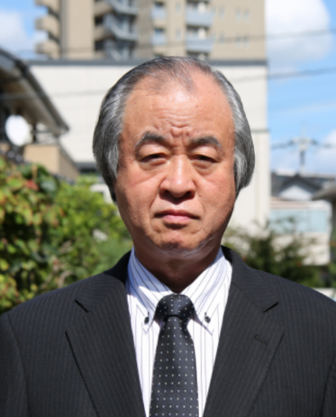 |  | 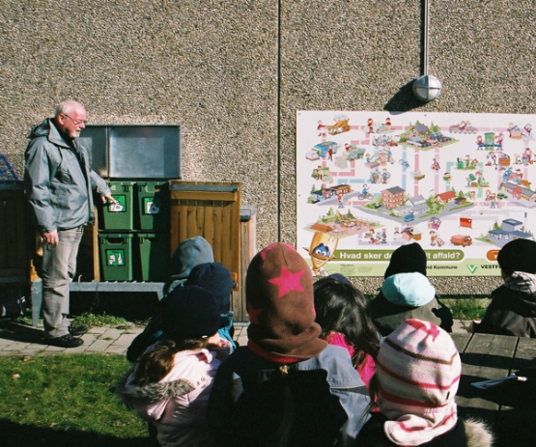 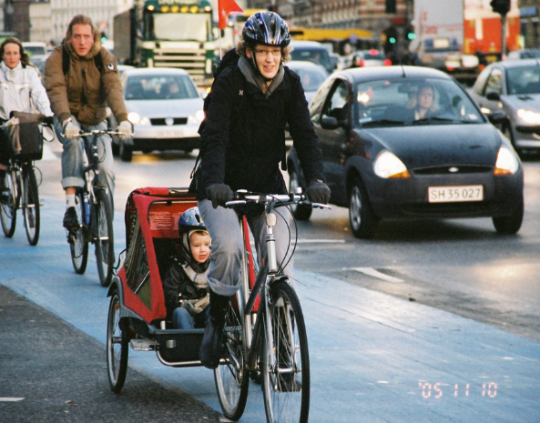

活動のPR |  | 環境先進国が導入している、予防原則に基づく環境政策の調査研究に従事

主な専門分野
（１） | 地球温暖化 |  | 予防原則に基づいたヨーロッパ、北欧の脱炭素型社会の構築を解説
（２） | SDGs |  | 経済、社会、環境に関するSDGｓの取り組みを解説

所有資格、経歴

所有資格 | 環境カウンセラー（市民部門）、ボーイスカウト環境保護技能章考査員
経歴 | 国士舘大学名誉教授、上尾市廃棄物減量等推進審議会会長、三芳町環境衛生対策審議会委員、上尾伊奈資源循環組合ごみ広域処理施設建設検討委員会副委員長、 元テキサス大学オースチン校客員研究員、元富士見市環境審議会会長、他
地域等での活動（複数記載可）
所属又は主催団体 |  |  | 団体や個人の活動紹介HP

環境学習指導可能エリア
全市町村対応可／地域限定 |  | ※ 地域限定の場合：市町村・地域名 |  |  |  | 具体的な場所がある場合
全市町村
講座スタイル（複数〇可） |  | 対象（複数〇可）
講義 | 体験活動 | 未就学児 | 小学生 | 中学生 | 高校生 | 一般（大人） | 事業者
○ | - | - | ○ | ○ | ○ | ○ | ○

連絡先 |  |  |  | ※連絡先非公表の場合又は電話連絡を御希望の場合は、環境政策課 （０４８－８３０－３０１９）へお問い合わせください
MAIL | ha-se@jcom.zaq.ne.jp
環境学習指導等の活動実績
全体 | 回数 | 環境学習への延べ参加人数
活動回数

主な活動実績の紹介 |  |  |  |  | ※１枚に収まる範囲で記載願います
年 月 | 活動内容（環境学習のテーマ） |  |  | 依頼団体 |  | 主な対象 | 参加人数
令和４年 ６月 | ボーイスカウト「環境保護技能章」 講習会 講師 |  |  | ボーイスカウト世田谷地区 協議会 |  | 中学生・高校生 | ６名
令和５年 ２月 | 「EUにおける循環経済と廃棄物減量化の 取り組み」 講師 |  |  | 埼玉県清掃行政研究協議会 第４ブロック |  | 市・町・組合の 担当者 | ３０名
令和５年 ３月 | 第９回 宮古島エコプロジェクト ２０２３ |  |  | 国士舘大学ローバークラブ ボーイスカウト世田谷第２５団 |  | 大学生・指導者 | ７名

以下は選択用の記載ですので、修正等は行わないでください

参照リスト
該当の有無 | ○ | ○
 | - | ×

年代 | 20代
 | 30代
 | 40代
 | 50代
 | 60代
 | 70代
 | 80代
 | 90代

活動エリア | 全市町村
 | 地域限定

主な専門分野 | 自然への愛着
 | 生態系・生物多様性
 | 水質
 | 川の再生活動
 | 大気
 | 地質
 | 地球温暖化
 | 資源・エネルギー
 | 産業
 | 消費生活・衣食住
 | 公害・化学物質
 | ３Ｒ
 | SDGs

日付 | 1月
 | 2月
 | 3月
 | 4月
 | 5月
 | 6月
 | 7月
 | 8月
 | 9月
 | 10月
 | 11月
 | 12月

100逸見修
埼玉県環境アドバイザー活動紹介個票 |  |  |  |  |  |  |  | 検索用一覧に戻る

名前 |  | ふりがな |  | 年代 | 所在市町村
逸見 修 |  | へんみ おさむ |  | 60代 | 秩父市

顔写真又はイラスト |  | 活動状況の写真（1～２枚）
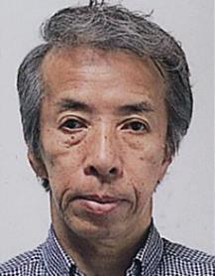

主な専門分野
（１） | 生態系・生物多様性 |  | エコパークの概要・推進・団体の役割等について
（２） | SDGs |  | 生態系の基本・保護のあり方・現状・人々の義務等について (持続可能なまちづくり)

所有資格、経歴

所有資格 | 彩の国環境大学修了、埼玉県生態系保護マスター指導員、ビオトープ管理士、屋上緑化コーディネーター
経歴 | 立教大学（1965卒）、立正大学地球環境学部聴講生（2015～2017）
地域等での活動（複数記載可）
所属又は主催団体 |  |  | 団体や個人の活動紹介HP
秩父市環境市民会議 埼玉県生態系保護協会 秩父支部

環境学習指導可能エリア
全市町村対応可／地域限定 |  | ※ 地域限定の場合：市町村・地域名 |  |  |  | 具体的な場所がある場合
全市町村
講座スタイル（複数〇可） |  | 対象（複数〇可）
講義 | 体験活動 | 未就学児 | 小学生 | 中学生 | 高校生 | 一般（大人） | 事業者
○ |  |  |  | ○ | ○ | ○ | ○

連絡先 |  |  |  | ※連絡先非公表の場合又は電話連絡を御希望の場合は、環境政策課 （０４８－８３０－３０１９）へお問い合わせください
MAIL | eco-chichibu@bf.wakwak.com
環境学習指導等の活動実績
全体 | 回数 | 環境学習への延べ参加人数
活動回数 | 9 | 312

主な活動実績の紹介 |  |  |  |  | ※１枚に収まる範囲で記載願います
年 月 | 活動内容（環境学習のテーマ） |  |  | 依頼団体 |  | 主な対象 | 参加人数
H25 10月 | 講演「サスティナブルなまちづくり」 |  |  | 秩父市環境市民会議 |  | 成人 | 31
H26 5月 | 講演「環境学の基礎としての生態系を学ぶ」 |  |  | 〃 |  | 〃 | 28
H26 11月 | 講演「まちづくりについて学ぶ」 |  |  | 秩父市 |  | 郷工学セミナー 受講者 | 43
H26 12月 | 講演「環境をよく知るための生態系の学習」 |  |  | 三菱マテリアル(株) |  | 社員 | 84
H27 10月 | 講演「美しくコンパクトなまちづくり」 |  |  | 秩父市環境市民会議 |  |  | 34
H28 10月 | 案内：ちちぶまちなか歴史・文化財探訪 |  |  | 〃 |  |  | 22
H28 11月 | 案内：妙見七ツ井戸と湧水調査 |  |  | 〃 |  |  | 18
H28 11月 | 案内：秩父の斜面林・湧水探訪 |  |  | 〃 |  |  | 16
H28 8月 | 講演「秩父の湧水と調査報告」 |  |  | 〃 |  |  | 36

H22 ～現在 | 秩父市環境市民会議事務局長として 多くの環境のイベントを運営
 | ディスカッション・セミナー・植樹・見学会・観察会・子供の発表・除草作業
 | 運営委員会等の運営

以下は選択用の記載ですので、修正等は行わないでください

参照リスト
該当の有無 | ○ | ○
 | - | ×

年代 | 20代
 | 30代
 | 40代
 | 50代
 | 60代
 | 70代
 | 80代
 | 90代

活動エリア | 全市町村
 | 地域限定

主な専門分野 | 自然への愛着
 | 生態系・生物多様性
 | 水質
 | 川の再生活動
 | 大気
 | 地質
 | 地球温暖化
 | 資源・エネルギー
 | 産業
 | 消費生活・衣食住
 | 公害・化学物質
 | ３Ｒ
 | SDGs

日付 | 1月
 | 2月
 | 3月
 | 4月
 | 5月
 | 6月
 | 7月
 | 8月
 | 9月
 | 10月
 | 11月
 | 12月

101星野弘志
埼玉県環境アドバイザー活動紹介個票 |  |  |  |  |  |  |  | 検索用一覧に戻る

名前 |  | ふりがな |  | 年代 | 所在市町村
星野弘志 |  | ほしのひろし |  | 70代 | さいたま市

顔写真又はイラスト |  | 活動状況の写真（1～２枚）
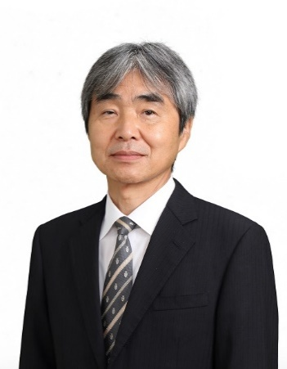 |  | 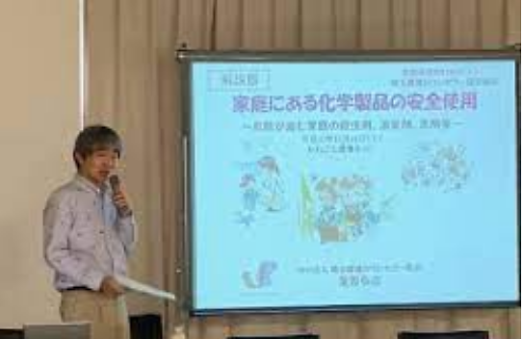 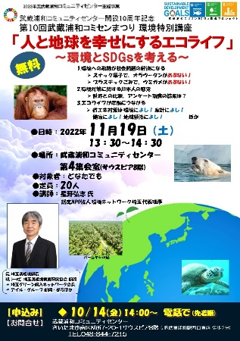

主な専門分野
（１） | 地球温暖化 |  | 地球温暖化とその対策の基礎、ライフスタイルの取組 など
（２） | SDGs |  | SDGｓの基礎、企業の取組、市民や行政の取組

所有資格、経歴

所有資格 | 環境カウンセラー、公害防止管理者水質第1種、第２種放射線取扱主任者
経歴 | 元埼玉県環境部長、現職：一般社団法人埼玉県環境検査研究協会顧問、埼玉県環境科学国際センター客員研究員
地域等での活動（複数記載可）
所属又は主催団体 |  |  | 団体や個人の活動紹介HP
①認定NPO法人環境ネットワーク埼玉 ②埼玉環境カウンセラー協会 ③いろいろ生きものネット埼玉 |  |  | ① https://www.kannet-sai.org/ ② http://www.saieca.com/ ➂ https://iinenet101.jimdofree.com/

環境学習指導可能エリア
全市町村対応可／地域限定 |  | ※ 地域限定の場合：市町村・地域名 |  |  |  | 具体的な場所がある場合
全市町村
講座スタイル（複数〇可） |  | 対象（複数〇可）
講義 | 体験活動 | 未就学児 | 小学生 | 中学生 | 高校生 | 一般（大人） | 事業者
○ |  |  |  |  | ○ | ○ | ○

連絡先 |  |  |  | ※連絡先非公表の場合又は電話連絡を御希望の場合は、環境政策課 （０４８－８３０－３０１９）へお問い合わせください
MAIL | h-hosino@alto.ocn.ne.jp
環境学習指導等の活動実績
 | 回数 | 環境学習への延べ参加人数
活動回数 | 9 | 519

主な活動実績の紹介 |  |  |  |  | ※１枚に収まる範囲で記載願います
年 月 | 活動内容（環境学習のテーマ） |  |  | 依頼団体 |  | 主な対象 | 参加人数
2025-08-02 | ナショナルトラスト市民シンポジウムin埼玉 フロアディスカッション・コードディネーター |  |  | 同シンポジウム実行委員会を組織し自主開催 |  | 大学生 社会人 | 150人
2025-10-18 | さいたま環境フェア2025 出展 （埼玉環境カウンセラー協会ブース 再エネ体験） |  |  | さいたま市 |  | 児童から大人まで | 90人
2025-10-25 | 富士見ふるさと祭り 環境展示 （埼玉環境カウンセラー協会ブース 再エネ体験） |  |  | 富士見市 |  | 児童から大人まで | 60人
2025-10-28 | 産業廃棄物セミナー （廃棄物業界とネーチャーポジティブ） 講師 |  |  | 一般社団法人 埼玉県環境産業振興協会 |  | 社会人 | 40人
2025-11-01 | 彩の国環境大学実践過程 講師 （①SDGsを環境から考える ②環境リテラシーを考える） |  |  | 埼玉県環境科学国際センター |  | 社会人 | 延べ 24人
2025-11-08 | 第40回環境保全講習会 主催 （食のサーキュラーエコノミー ～食品ロスを中心に～） フロアディスカッション・こーrディネーター |  |  | NPO法人 埼玉環境カウンセラー協会 |  | 生徒・学生・社会人 | 25人
2025-12-14 | 第7回SDGsエコフォーラムin埼玉・若者分科会 主催・講師 （地球温暖化の基礎） |  |  | 認定NPO法人 環境ネットワーク埼玉 |  | 大学生 社会人 | 30人
2025-12-21 | インカレSDGｓプロジェクト成果発表会in立教大学 （若者のキャリアカウンセリング） アドバイザー |  |  | インカレSDGｓプロジェクト |  | 中学生 高校生 大学生 | 30人
2026-02-21 | 令和7年度富士見市環境講座 （食品ロス対策について） 講師 |  |  | 富士見市 富士見市環境施策推進市民会議 |  | 社会人 | 70人

以下は選択用の記載ですので、修正等は行わないでください

参照リスト
該当の有無 | ○ | ○
 | - | ×

年代 | 20代
 | 30代
 | 40代
 | 50代
 | 60代
 | 70代
 | 80代
 | 90代

活動エリア | 全市町村
 | 地域限定

主な専門分野 | 自然への愛着
 | 生態系・生物多様性
 | 水質
 | 川の再生活動
 | 大気
 | 地質
 | 地球温暖化
 | 資源・エネルギー
 | 産業
 | 消費生活・衣食住
 | 公害・化学物質
 | ３Ｒ
 | SDGs

日付 | 1月
 | 2月
 | 3月
 | 4月
 | 5月
 | 6月
 | 7月
 | 8月
 | 9月
 | 10月
 | 11月
 | 12月

107松島昇
埼玉県環境アドバイザー活動紹介個票 |  |  |  |  |  |  |  | 検索用一覧に戻る

名前 |  | ふりがな |  | 年代 | 所在市町村
松島 昇 |  | まつしま のぼる |  | 60代 | 上尾市

顔写真又はイラスト |  | 活動状況の写真（1～２枚）
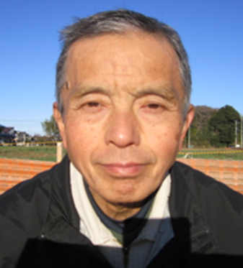 |  | 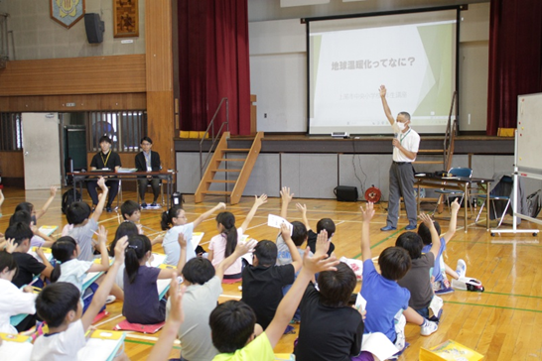 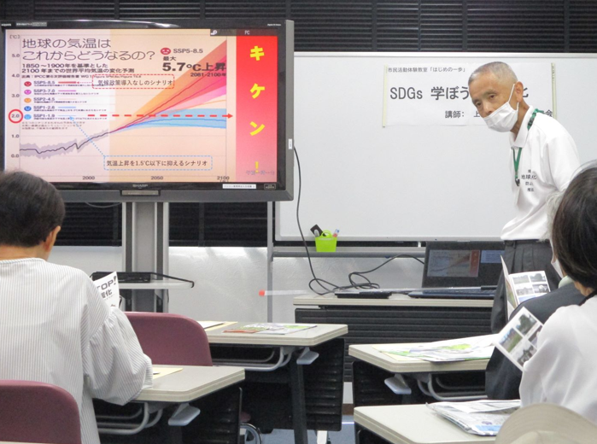

活動のPR |  | 地球温暖化問題をわかりやすく解説

主な専門分野
（１） | 地球温暖化 |  | 温暖化による異常気象やその原因・対策についてわかりやすく解説。
（２） | SDGs |  | 人権尊重・自然保護について、グローバルな視点から解説。

所有資格、経歴

所有資格
経歴 | 埼玉県地球温暖化防止活動推進員として7年活動中。
地域等での活動（複数記載可）
所属又は主催団体 |  |  | 団体や個人の活動紹介HP
彩の国環境大学修了生の会 上尾STOP温暖化連絡会 |  |  | 地球温暖化防止部会の副部会長として8年（活動中） 9年活動中

環境学習指導可能エリア
全市町村対応可／地域限定 |  | ※ 地域限定の場合：市町村・地域名 |  |  |  | 具体的な場所がある場合
全市町村
講座スタイル（複数〇可） |  | 対象（複数〇可）
講義 | 体験活動 | 未就学児 | 小学生 | 中学生 | 高校生 | 一般（大人） | 事業者
○ |  |  | ○ | ○ | ○ | ○ | ○

連絡先 |  |  |  | ※連絡先非公表の場合又は電話連絡を御希望の場合は、環境政策課 （０４８－８３０－３０１９）へお問い合わせください
MAIL
環境学習指導等の活動実績
全体 | 回数 | 環境学習への延べ参加人数 |  |  | 名前 | 松島 昇
活動回数 | 4 | 134名

主な活動実績の紹介 |  |  |  |  | ※１枚に収まる範囲で記載願います
年 月 | 活動内容（環境学習のテーマ） |  |  | 依頼団体 |  | 主な対象 | 参加人数
令和6年10月 | 地球温暖化による被害とその原因・対策 |  |  | 上尾市／環境推進協議会 |  | 大人 | 18人
令和6年7月 | 地球温暖化による被害とその原因・対策 |  |  | 上尾市／地域振興公社 |  | 大人 | 15人
令和5年10月 | 地球温暖化による被害とその原因・対策 |  |  | 上尾市／環境推進協議会 |  | 大人 | 20人
令和5年7月 | 地球温暖化の基本 |  |  | 上尾市／市内小学校 |  | 小学４年生 | 81人

以下は選択用の記載ですので、修正等は行わないでください

参照リスト
該当の有無 | ○ | ○
 | - | ×

年代 | 20代
 | 30代
 | 40代
 | 50代
 | 60代
 | 70代
 | 80代
 | 90代

活動エリア | 全市町村
 | 地域限定

主な専門分野 | 自然への愛着
 | 生態系・生物多様性
 | 水質
 | 川の再生活動
 | 大気
 | 地質
 | 地球温暖化
 | 資源・エネルギー
 | 産業
 | 消費生活・衣食住
 | 公害・化学物質
 | ３Ｒ
 | SDGs

日付 | 1月
 | 2月
 | 3月
 | 4月
 | 5月
 | 6月
 | 7月
 | 8月
 | 9月
 | 10月
 | 11月
 | 12月

